R. Mewah
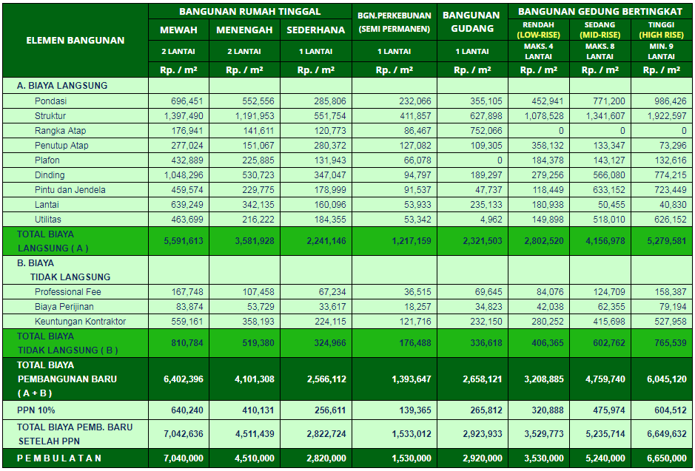
#REF! |  | #REF!
WORKSHEET PENILAIAN-BTB 2024
PETUNJUK : ISILAH / INPUTLAH DATA DI CELL BERHURUF BIRU DENGAN BACKGROUND KUNING
JENIS : | RUMAH TINGGAL MEWAH |  |  |  | Luas Bangunan | 505 m2 | Jumlah Lantai | 2 lantai | Indeks Jml Lantai | 1.00

LOKASI PENILAIAN
PROVINSI |  |  |  |  | DKI JAKARTA |  |  | INDEKS KEMAHALAN KONSTRUKSI
KABUPATEN / KOTA |  |  |  |  | KOTA JAKARTA |  |  | 1.00

NAMA BANGUNAN :
BRB SPESIFIKASI STANDAR MAPPI SESUAI LOKASI |  |  |  |  | BRB SPESIFIKASI OBJEK YANG DINILAI
Elemen Bangunan | Spesifikasi Material Model | Biaya Unit Terpasang | Volume (%) | BRB x Volume | Elemen Bangunan | Spesifikasi Material Objek yang Dinilai | Biaya Unit Terpasang | Volume (%) | Adjusment Lain | Hasil Perhitungan Biaya Langsung

A. BIAYA LANGSUNG (HARDCOST)
Pondasi | Tapak Beton dan Batu Kali | 901,686 | 100.0% | 901,686 | Pondasi |  |  |  | 1.00 | -
Struktur | Beton Bertulang 2 lantai | 1,693,135 | 100.0% | 1,693,135 | Struktur |  |  |  | 1.00 | -
Rangka Atap | Kayu (atap genteng) | 309,679 | 64.1% | 198,597 | Rangka Atap |  |  |  | 1.00 | -
 | Dak Beton | 187,749 | 35.9% | 67,345 |  |  |  |  | 1.00 | - | 265,942
Penutup Atap | Genteng Keramik Glazur | 299,592 | 51.6% | 154,585 | Penutup Atap |  |  |  | 1.00 | -
 | Dak Beton | 421,862 | 48.4% | 204,187 |  |  |  |  | 1.00 | -
 | - | - | 0.0% |  |  |  |  |  | 1.00 |  | 358,773
Plafond | Gipsum | 223,412 | 7.6% | 16,869 | Plafond |  |  |  | 1.00 | -
 | GRC | 260,570 | 12.5% | 32,549 |  |  |  |  | 1.00 | -
 | Lambresering | 583,415 | 80.0% | 466,487 |  |  |  |  | 1.00 | -
 | - | - | 0.0% |  |  |  |  |  |  |  | 515,905
Dinding | Bata Ringan | 307,687 | 100.0% | 307,687 | Dinding |  |  |  | 1.00 | -
 | Dilapis cat (diplester & diaci) | 630,341 | 62.0% | 391,052 |  |  |  |  | 1.00 | -
 | Dilapis Keramik | 1,621,851 | 7.9% | 128,575 |  |  |  |  | 1.00 | -
 | Dilapis Marmer Impor | 4,973,057 | 4.9% | 245,618 |  |  |  |  | 1.00 | -
 | Dilapis Batu Alam | 1,231,054 | 0.8% | 9,967 |  |  |  |  | 1.00 | -
 | Dilapis Wallpaper | 1,144,372 | 21.0% | 239,882 |  |  |  |  | 1.00 | -
 | Dilapis Mozaik | 2,502,989 | 3.3% | 83,192 |  |  |  |  | 1.00 | - | 1,405,972
Pintu & Jendela | Pintu Kayu Panil (include kusen) | 721,384 | 26.9% | 194,232 | Pintu & Jendela |  |  |  | 1.00 | -
 | Pintu HPL (include kusen) | 507,164 | 2.6% | 13,411 |  |  |  |  | 1.00 | -
 | Pintu Garasi Kayu | 662,991 | 9.0% | 59,503 |  |  |  |  | 1.00 | -
 | Pintu KM UPVC | 119,140 | 13.5% | 16,039 |  |  |  |  | 1.00 | -
 | Jendela Kaca Rk Kayu (include kusen) | 753,254 | 23.0% | 173,588 |  |  |  |  | 1.00 | -
 | Kaca Stopsol 8 mm Rangka Curtain Wall | 237,221 | 24.9% | 59,182 |  |  |  |  | 1.00 | - | 515,956
Lantai | Granit/Homogenous Tile | 677,017 | 45.9% | 310,733 | Lantai |  |  |  | 1.00 | -
 | Marmer Impor | 1,465,533 | 29.6% | 433,738 |  |  |  |  | 1.00 | -
 | Keramik | 552,006 | 24.5% | 135,278 |  |  |  |  | 1.00 | -
 | - | - | 0.0% | - |  |  |  |  | 1.00 | -
 | - | - |  | - |  |  |  |  | 1.00 | - | 879,749
Utilitas | Meja dapur, sink, sanitair Toto, Plumbing, elektrikal | 348,551 | 100.0% | 348,551 | Utilitas |  |  |  | 1.00 | -
Total Biaya Langsung |  |  |  | 6,885,669 | Total Biaya Langsung |  |  |  |  | -
Total Biaya Langsung Adjusment IKK |  |  |  | 6,885,669 | Total Biaya Langsung Adjusment IKK |  |  |  |  | -
Total Biaya Langsung Adjusment IKK & Indeks Lantai (A) |  |  |  | 6,885,669 | Total Biaya Langsung Adjusment IKK & Indeks Lantai (A) |  |  |  |  | -
B. BIAYA TAK LANGSUNG | MODEL ACUAN | OBJEK YANG DINILAI |  |  | TOTAL BIAYA LANGSUNG DAN BIAYA TAK LANGSUNG |  | MODEL ACUAN |  | OBJEK YANG DINILAI
Profesional Fee | 206,570 | - |  |  | TOTAL BRB (A+B) (Rp/m2) |  | 7,884,091 |  | -
Biaya Perijinan | 103,285 | - |  |  | PPn 11% |  | 867,250 |  | -
Keuntungan Kontraktor | 688,567 | - |  |  | TOTAL BRB Include PPn (Rp/m2) |  | 8,750,000 |  | -
Total Biaya Tak Langsung | 998,422 | - |  |  | TOTAL BRB Include PPn (Rp) |  | 4,418,881,250 |  | -

 |  |  |  |  |  |  |  |  |  | -

